상품제안서
플라스틱 컵 트로피 GA9-292 | 상품코드: S18011

 |  |  |  |  |  |  | 02-713-8555 | www.synergygift.co.kr
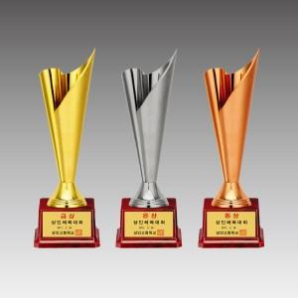

【상세/제작정보】 | 낱개주문 및 소량 주문 가능합니다. 콜센터로 문의주세요.

【인쇄/포장옵션】 | 풀칼라 / 별도문의

【공급단가】 | 수량 | 13~ | 50~ | 100~ | 500~ | 1,000~
*VAT별도 | 단가 | 26,730원 | 25,740원 | 24,750원 | 23,760원 | 23,170원

【상품 URL】 | https://www.synergygift.co.kr:443/src/goods_detail.php?gdno=10230

